Sheet1
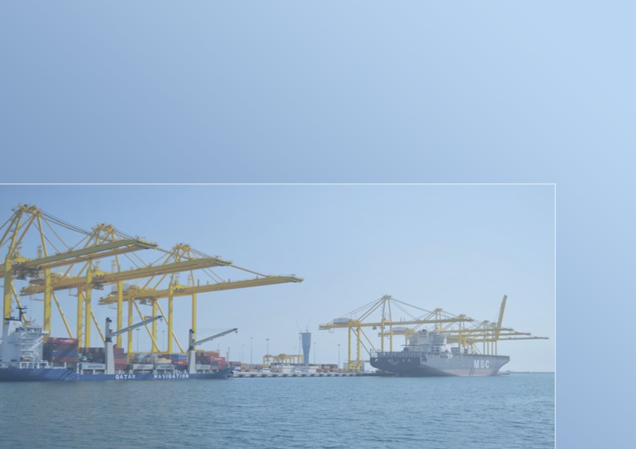

جهــــــاز التخطيــــط والإحصـــــاء
Planning and Statistics Authority

النشرة السنوية لإحصاءات الملاحة البحرية
THE ANNUAL BULLETIN OF MARITIME NAVIGATION STATISTICS
2021

العدد الرابع والثلاثون
34th Issue

Frst

State of Qatar Planning and Statistics Authority Statistics Department |  | دولـــــــــــة قــطــــــــــر جهاز التخطيط والإحصاء إدارة الإحصاءات

 | النشرة السنوية لإحصاءات الملاحة البحرية The Annual Bulletin Of Maritime Navigation Statistics 2021

34th Issue Feburary 2022 |  |  | العدد الرابع والثلاثون فبراير 2022

Gr-1
السفن القادمة حسب الشهر
Arriving Vessels By Month
2021
الشهور Month
 |  |  |  |  | 403 | يناير January
 |  |  |  |  | 334 | فبراير February
 |  |  |  |  | 358 | مارس March
 |  |  |  |  | 445 | ابريل April
 |  |  |  |  | 435 | مايو May
 |  |  |  |  | 419 | يونيو June
 |  |  |  |  | 423 | يوليو July
 |  |  |  |  | 385 | اغسطس August
 |  |  |  |  | 415 | سبتمبر September
 |  |  |  |  | 409 | اكتوبر October
 |  |  |  |  | 365 | نوفمبر November
 |  |  |  |  | 396 | ديسمبر December
 |  |  |  |  |  |  | الشهور Month
 | يناير January | فبراير February | مارس March | ابريل April | مايو May | يونيو June | يوليو July | اغسطس August | سبتمبر September | اكتوبر October | نوفمبر November | ديسمبر December
Graph (1) شكل | 403 | 334 | 358 | 445 | 435 | 419 | 423 | 385 | 415 | 409 | 365 | 396

Gr-2
السفن القادمة حسب نوع السفينة
Arriving Vessels By Type of Vessel
2021
نوع السفينة Type of Vessel
 | أخرى Other | ناقلات ركاب Passengers Vessels | ناقلات مركبات Vehicles Vessels | أغنام حية Live Sheep | مواد سائبة Loose Materials | حاويات Containers | بضائع عامة Generals goods | ناقلات غاز Gas Tankers | ناقلات نفط Oil Tankers
 | 433 | 9 | 223 | 1160 | 471 | 1386 | 573 | 217 | 315

 |  |  |  | نوع السفينة Type of Vessel

Graph (2) شكل

Qucst.
Vessels Movement of : |  |  |  |  |  |  |  |  |  |  |  |  |  | حركة السفن بميناء :

 |  |  |  | Year |  |  | لعام |  | During: |  | خلال شهر :

بلد الميناء Port Country |  | تاريخ المغادرة Date of Departure | بلد الميناء السابق Previous Port |  | تاريخ الوصول Date of Arrival | الحمولة بالطن Registered Tonnage Ton |  | نوع السفينة Type of Vessel |  | بلد التسجيل Country of Registration |  | اسم السفينة Name of Vessel | م S

*
*
*
*
 |  |  |  |  |  | الصافية Net | الاجمالية Gross

* | For Computer Use. |  |  |  |  |  |  |  |  |  |  |  | لاستخدام الكمبيوتر | *
- | For inquiries. Please call 4595542 |  |  |  |  |  |  |  |  |  |  |  | للمراجعة يرجى الاتصال برقم 4594542 | -

